Sheet1
附件1：2025-2026学年体育器材购买明细

序号 | 物资 | 数量 | 单位 | 图片 | 最高限价/元 | 合计最高限价/元 | 备注
1 | 网球 | 2 | 袋 | 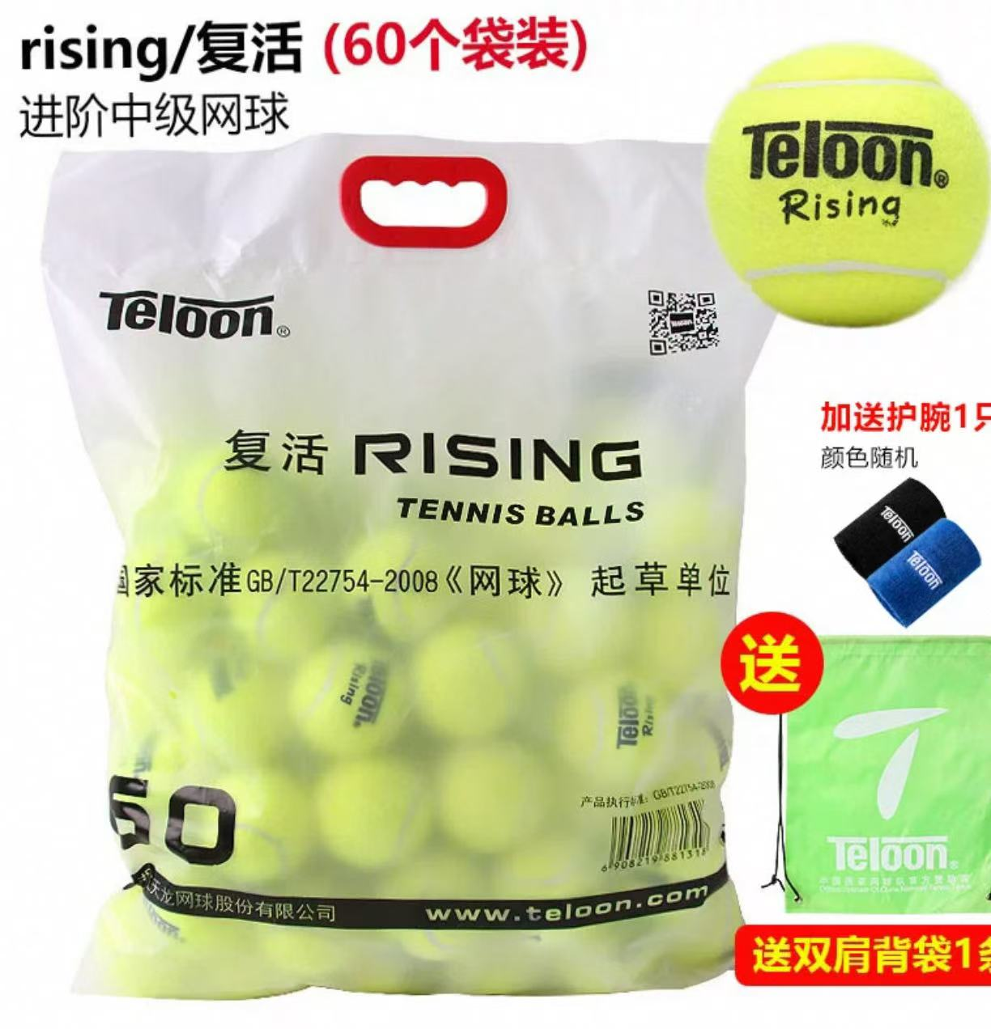 | 410 | 820 | 1袋60粒 材质：亚克力猫呢，T然橡胶
2 | 便携式羽毛球网 | 5 | 个 | 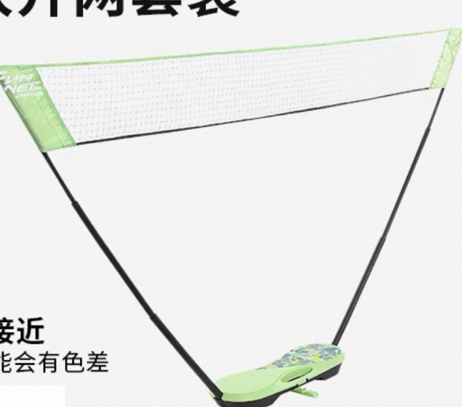 | 280 | 1400 | 羽毛球网架便携式标准折叠快开网IVH1 材质：底座:100%-高冲击聚苯乙烯，支杆:80%-丙纶、2%-锦纶、189%-玻璃纤维，护壳:100%-丙纶网、50%-聚酯纤维、50%-乙纶 重量：约2.06KG
3 | 匹克球拍 | 40 | 个 |  | 59 | 2360 | 匹克球拍颜色随机 尺寸：195mm*395mm*10mm 材质：杨木+PU 柄长：12cm 拍框厚度：10mm 核心厚度：13mm 重量：280g
4 | 匹克球网 | 3 | 个 | 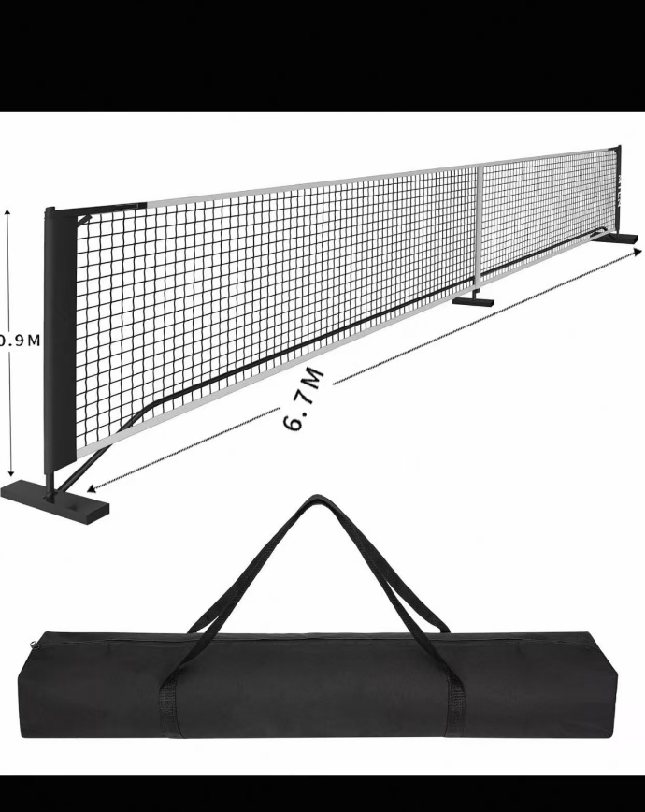 | 245 | 735 | 规格：6.7m*0.9m 材质：网—涤纶+牛津布包边 网架：铁 功能：可收纳便携式，含便携包
5 | 匹克球 | 2 | 桶 |  | 525 | 1050 | 孔数：40孔 表面材质：聚乙烯 单球重量：36g 颜色：黄 规格：30个/桶+1盒补充装（12个）
6 | 体操气垫 | 2 | 块 | 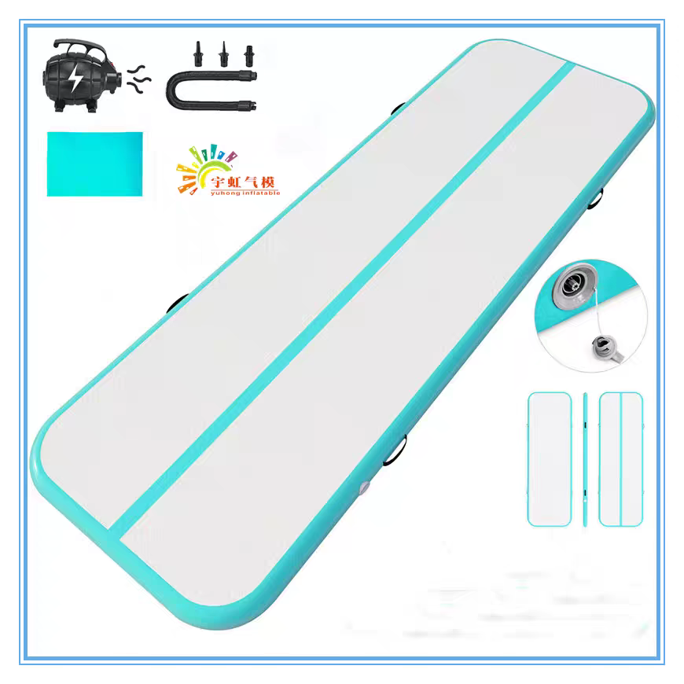 | 580 | 1160 | 尺寸：长4m*宽1m*厚度0.1m 材质：拉丝面料 工艺：人工高温焊接 性能：减震、消音、防水、防潮、防护
7 | 体操海绵包 | 2 | 块 | 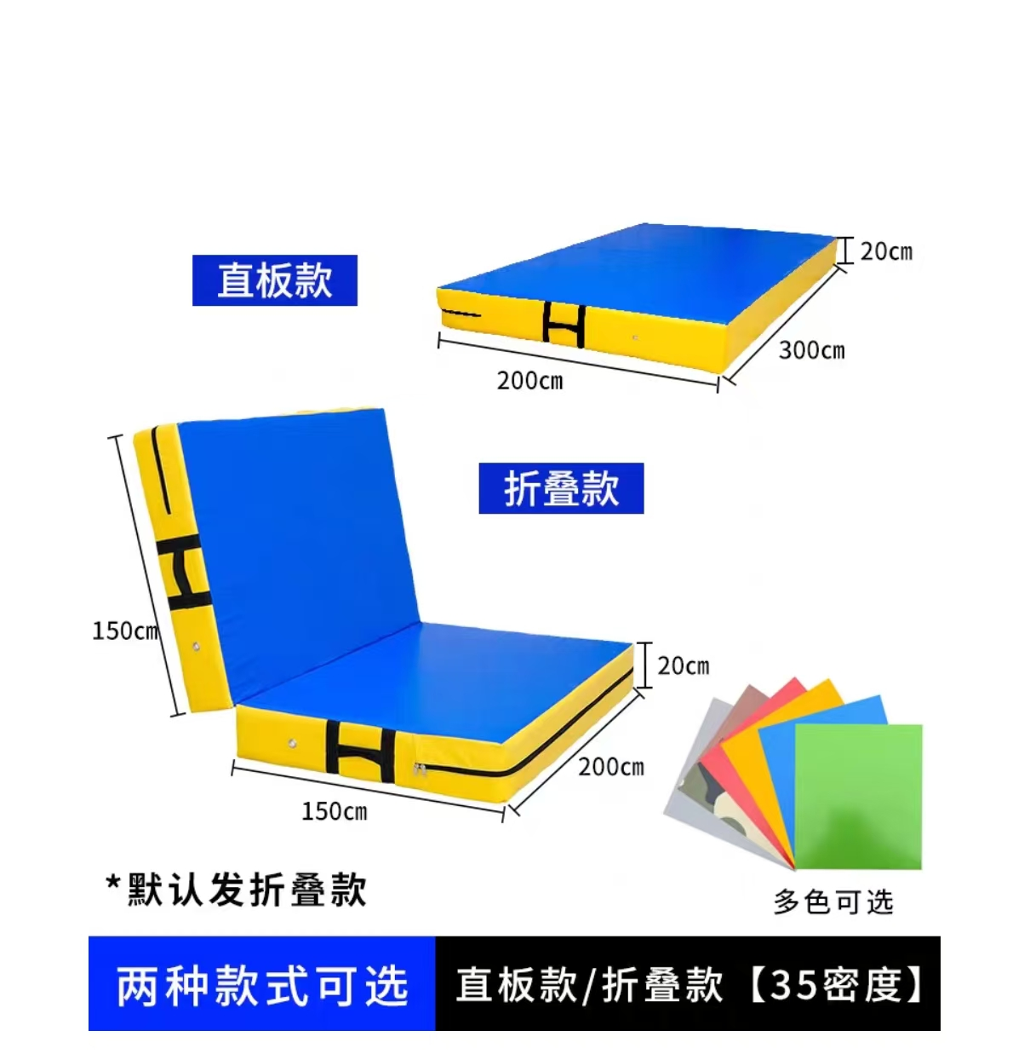 | 1050 | 2100 | 尺寸：长3m*宽2m*厚度0.2m 材质：高密度海绵
8 | 肺活量吹气嘴 | 10000 | 个 |  | 0.5 | 5000 | AOLY肺活量吹嘴 通用型检测仪测试，此吹嘴为一次性使用。
9 | 小沙包 | 62 | 个 | 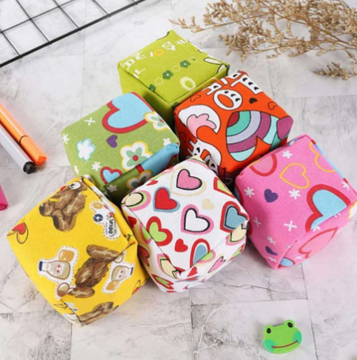 | 2 | 124 | 填充材料: 天然稻壳产品面料:加厚帆布 产品重量:约65克 产品尺寸:6*6CM
10 | 排球 | 30 | 个 | 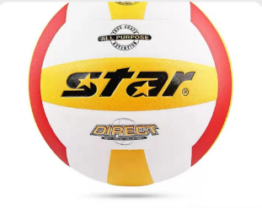 | 175 | 5250 | 特点：PU面料，尼龙缠沙，橡胶内胆。多层处理防变形。 重量：260-280G
11 | 羽毛球 | 60 | 桶 |  | 58 | 3480 | 材质：天然软木尼龙球裙 重量;5.05G 颜色：黄色 特点：飞行稳定
12 | 羽毛球 | 30 | 筒 |  | 165 | 4950 | 球分类: 鸭毛球 羽毛球毛片分类: 鹚鸪鸭 羽毛球球头分类: 复合软木羽毛球球速:77/76 只数：一桶12只
13 | 排球柱 | 1 | 对 | 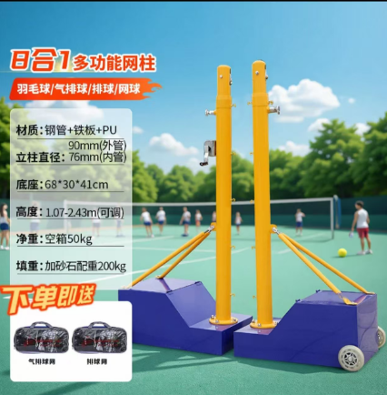 | 1350 | 1350 | 8合1多功能网柱 材质：钢管+铁柱+PU 立柱直径：90mm（外管） 76mm（内管） 底座：68*30*41cm 高度：1.07-2.43米（可调） 净重：空箱50kg
14 | 篮球 | 12 | 个 |  | 150 | 1800 | 尺寸：7号球 特点：立体颗粒表面，稳固丁基内胆，PU材质，耐磨耐打。
15 | 篮球 | 6 | 个 | 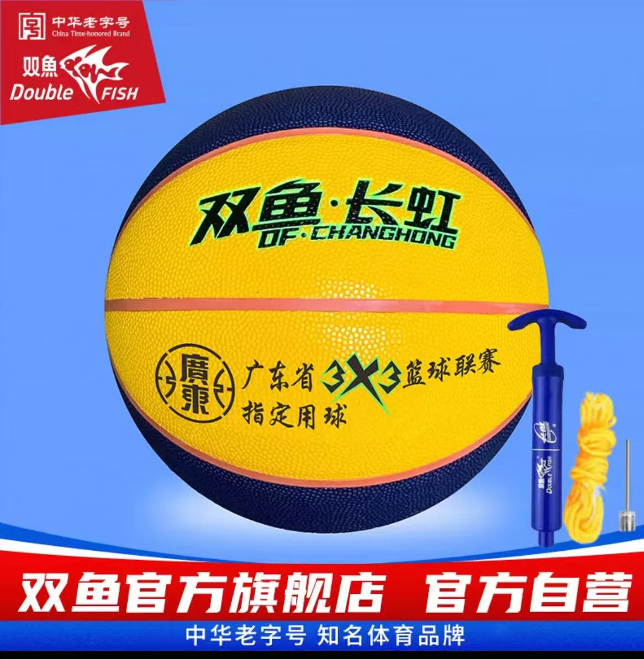 | 120 | 720 | 尺寸：6号球 表面材质：pu皮革 特点：吸湿防滑耐磨
16 | 篮球 | 12 | 个 | 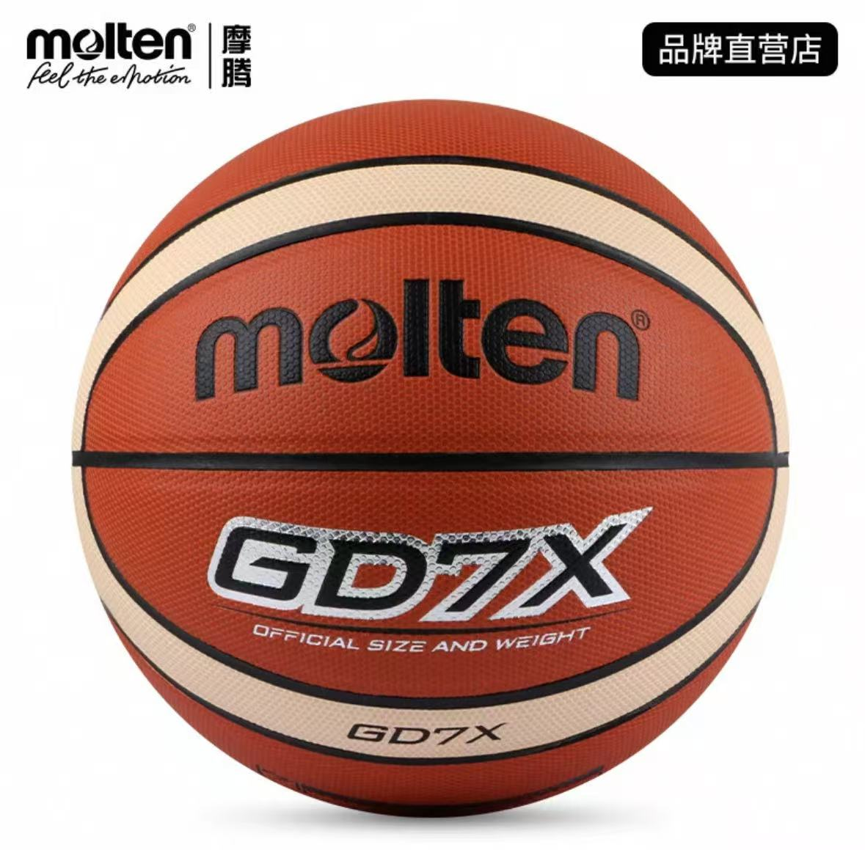 | 165 | 1980 | 适用场地：室内比赛 尺寸：训练专用球BGG7X、6号球
18 | 足球绕杆 | 50 | 个 |  | 26 | 1300 | 规格：1米 配件：标志杆、圆口底座 特点：用来作为移动训练和一些训练科目的障碍设置，练习盘带能力以及灵活性等.
19 | 推式雪撬车 | 3 | 台 | 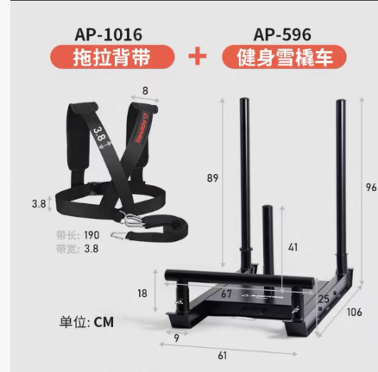 | 760 | 2280 | 配件：雪撬车AP-596＋拖拉背带AP-1016 特点：加粗钢材，精密焊接，更强承重
21 | 六色标志碟 | 500 | 个 |  | 1.5 | 750 | 颜色种类：6种不同颜色 重量：约19克 材质：环保PE
22 | 跳高架 | 2 | 套 |  | 650 | 1300 | 特点：加重加厚材质，防腐耐磨，耐高温，环保材质，手动调节高度
23 | 跨栏架 | 20 | 个 |  | 120 | 2400 | 尺寸：3*3 栏杆材质：优质钢管
25 | 收纳盒（20L） | 7 | 个 |  | 26 | 182 | 尺寸：45cm✖30cm✖25cm 材质：PP聚丙烯
26 | 收纳盒（80L） | 4 | 个 |  | 65 | 260 | 尺寸：70cm✖50cm✖40cm 材质：PP聚丙烯
27 | 平板小推车 （钢板材质） | 1 | 个 | 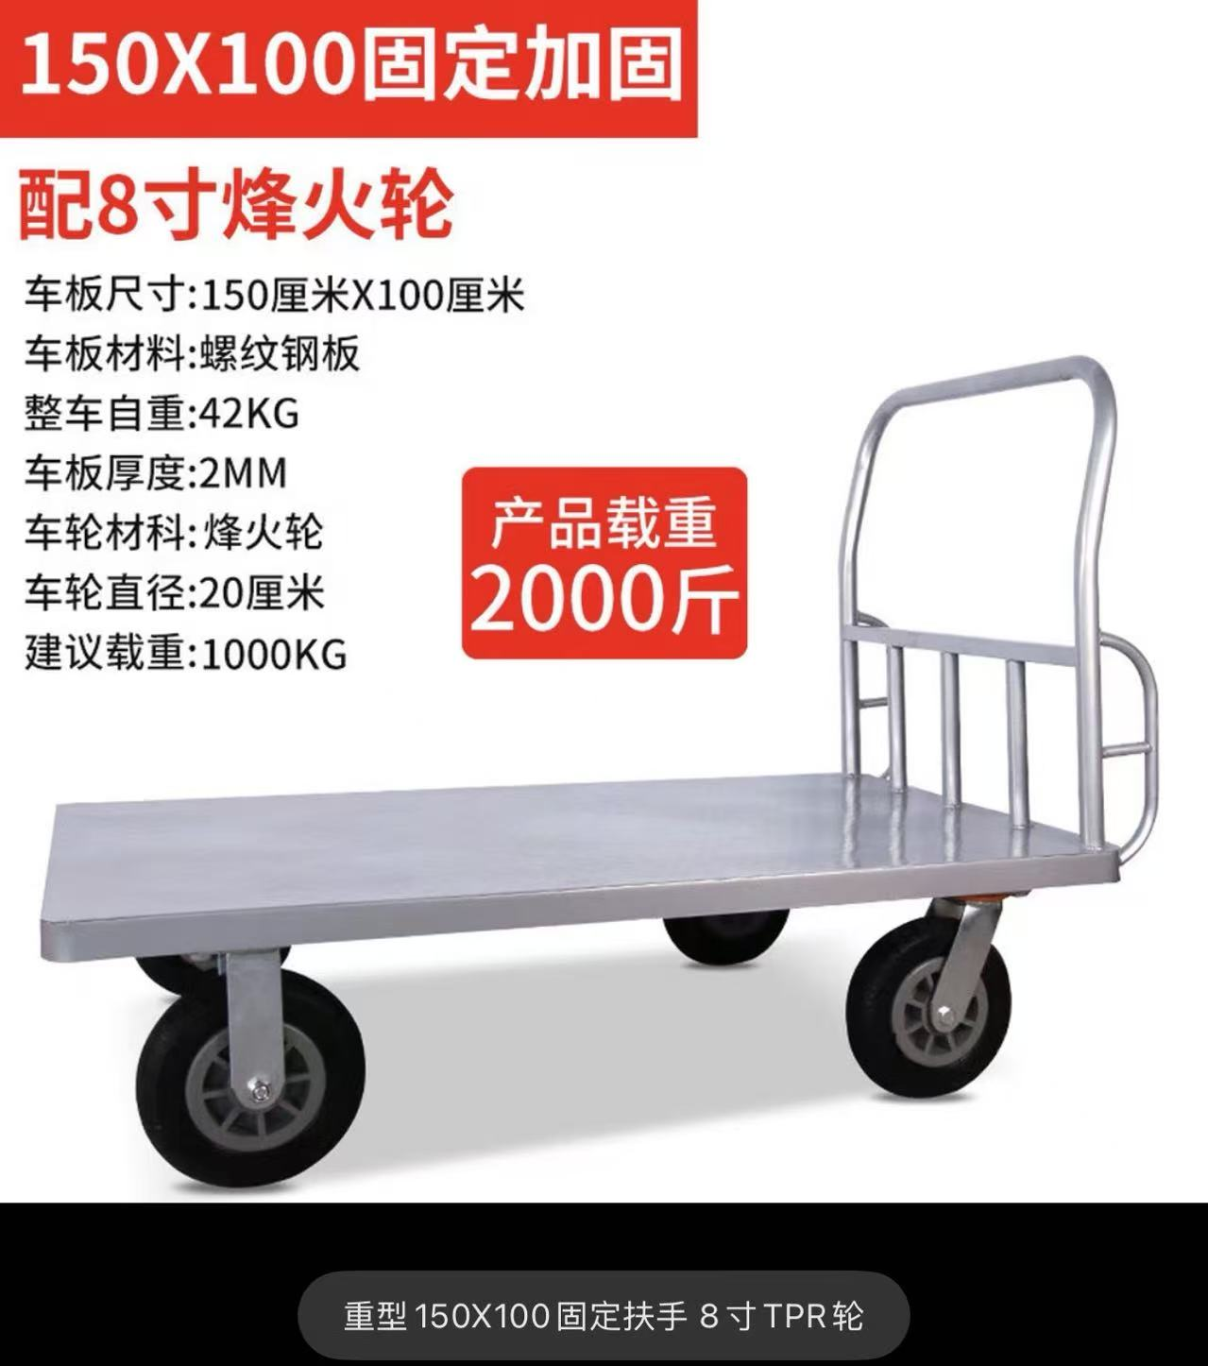 | 950 | 950 | 体质测试中心使用,特厚钢板150cm×100cm，高质量车轮
28 | 人体骨骼肌模型图 | 2 | 张 | 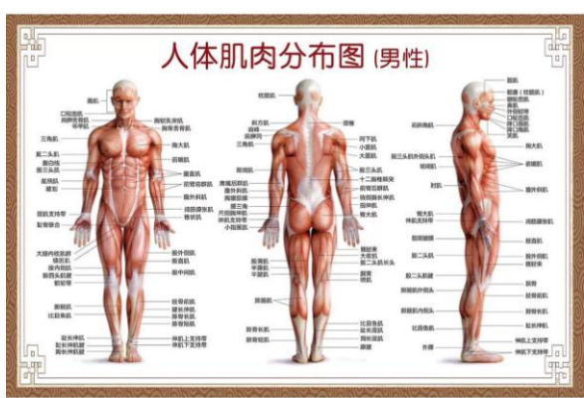 | 50 | 100 | 尺寸：70寸（100*150cm） 工艺：油画布海报
29 | 人体内脏模型 | 1 | 个 | 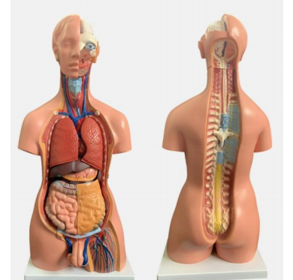 | 860 | 860 | 尺寸：85cm，环保PVC材质 零件包含：85CM两性人体躯干模型，配有男女生殖器官，生殖器官可互换(可拆分为23件内脏可拆装)，其中包含器脏有:躯干、女性胸腔盖、头、眼、球、脑一块脊椎神经、肺(2件)、心(2件)、肝、肾、胃(2件)、肠(4件)、男性生殖器官(2件)，女性生殖器官带胎儿(3件)。
30 | 握力计 | 2 | 个 |  | 65 | 130 | 180公斤超大量程 内置粗电池 LCD超清背光 多数量查询模式 握距可调节 0.1KG高精确度
31 | 肺呼吸模拟器 | 1 | 个 | 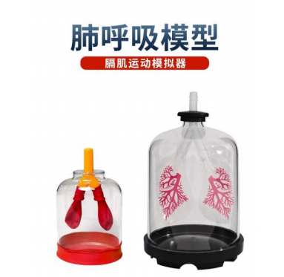 | 59 | 59 | 尺寸：大号（20*10.5cm） 重量：约0.26KG
32 | 心脏模型 | 1 | 个 |  | 150 | 150 | 2倍放大人体心脏模型 尺寸：15cm*15cm*26cm（长宽高）
合计 |  |  |  |  |  | 45000

